External Data Model
Data modeling
Project: Rejestracja ocen uzyskanych przez studentów w sesji egzaminacyjnej podczas egzaminów ustnych

Section
1 | External Data Model (Problem Analysis) |  |  |  |  |  |  |  | `
2 | TOP-DOWN Model (logical->relational)
3 | BOTTOM_UP Model (textbook normalization)
4 | BOTTOM_UP Model (cookbook normalization)
5 | ORM Data Model (FCO-IM)

 | 2020.10.13 |  |  |  |  | By: Rafał Kowalski

Przedstawiona poniżej tabela zawiera przykładową listę danych, wygenerowaną podczas sesji egzaminacyjnej

login Nauczyciela | nauczyciel | data Egzaminu | symbol Przedmiotu | nawa Przedmiotu | numer Sali | godzina Początku Egzaminu | numer Albumu Studenta | student | ocena
pracowj | Pracowity Jan | 21/02/2018 | BD1 | Bazy Danych 1 | N110 | 9:00:00 | 28374 | Student Stanisław | 3.5
pracowj | Pracowity Jan | 21/02/2018 | BD1 | Bazy Danych 1 | N110 | 9:30:00 | 39463 | Student Barnaba | 4
pracowj | Pracowity Jan | 21/02/2018 | BD1 | Bazy Danych 1 | N110 | 10:00:00 | 77463 | Studentka Zofia | 2
pracowj | Pracowity Jan | 21/02/2018 | BD1 | Bazy Danych 1 | N110 | 15:00:00 | 46573 | Studenka Jola | 5
wesolm | Wesoły Mieczysław | 23/02/2017 | HDA | Hurtownie Danych | G13 | 11:30:00 | 10398 | Student Bazyli | 3
ponuryb | Ponury Bazyl | 21/02/2018 | GAB | Generowanie Aplikacji Bazodanowych | N408 | 9:00:00 | 10398 | Student Bazyli | 2
ponuryb | Ponury Bazyl | 21/02/2018 | GAB | Generowanie Aplikacji Bazodanowych | N408 | 9:30:00 | 46573 | Studenka Jola | 5
ponuryb | Ponury Bazyl | 21/02/2018 | GAB | Generowanie Aplikacji Bazodanowych | N408 | 10:00:00 | 28374 | Student Stanisław | 5
ponuryb | Ponury Bazyl | 21/02/2018 | GAB | Generowanie Aplikacji Bazodanowych | N408 | 10:30:00 | 39463 | Student Barnaba | 3
samotnab | Samotna Mariola | 23/02/2017 | SQL | Język SQL | N110 | 10:00:00 | 77463 | Studentka Zofia | 3.5
samotnab | Samotna Mariola | 23/02/2017 | SQL | Język SQL | N110 | 11:00:00 | 39463 | Student Barnaba | 4.5
pracowj | Pracowity Jan | 25/02/2018 | BD1 | Bazy Danych 1 | N120 | 10:30:00 | 77463 | Studentka Zofia | 3

Does data processing require additional knowledge: for example, geography?
Is this the whole information?
Possible additional information will be obtained from the analysis of "business knowledge"

Reguły Biznesowe
BR1 | Na przeprowadzenie każdego cyklu egzaminów ustnych z każdego przedmiotu, nauczyciel otrzymuje przydział Sali lekcyjnej na cały dzień. > Jeden nauczyciel - Jedna data - Jeden przedmiot - Jedna sala. > W żadnej Sali nie będzie egzaminów z różnych przedmiotów tego samego dnia.
BR2 | Nauczyciel może egzaminować TYLKO z jednego przedmiotu dziennie.
BR3 | W czasie sesji egzaminacyjnej dostępnych jest kilka terminów egzaminów z każdego przedmiotu.
BR4 | Egzaminy są indywidualne a każdy student może zapisać się na (tylko) jeden termin (godzina Początku Egzamnu) z wybranego przedmiotu w każdym terminie egzaminów tego przedmiotu, zaplanowanym w sesji.
BR5 | W jednym czasie (godzina Początku Egzaminu) student może zaliczać tylko jeden egzamin.

TOP_DOWN Model
Data modeling
Project: Rejestracja ocen uzyskanych przez studentów w sesji egzaminacyjnej podczas egzaminów ustnych

Section
1 | External Data Model (Problem Analysis)
2 | TOP-DOWN Model (logical->relational) |  |  |  |  |  |  | `
3 | BOTTOM_UP Model (textbook normalization)
4 | BOTTOM_UP Model (cookbook normalization)
5 | ORM Data Model (FCO-IM)

 | 2020.10.13 |  |  |  |  | By: Rafał Kowalski

Przedstawiona poniżej tabela zawiera przykładową listę danych, wygenerowaną podczas sesji egzaminacyjnej
loginNauczyciela
nauczyciel
dataEgzaminu
symbolPrzedmiotu
nazwaPrzedmiotu
numeSali
godzinaPoczatkuEgzaminu
numerAlbumuStudenta
student
ocena
login Nauczyciela | nauczyciel | data Egzaminu | symbol Przedmiotu | nawa Przedmiotu | numer Sali | godzina Początku Egzaminu | numer Albumu Studenta | student | ocena |  | login Nauczyciela | nauczyciel | data Egzaminu | symbol Przedmiotu | nawa Przedmiotu | numer Sali | godzina Początku Egzaminu | numer Albumu Studenta | student | ocena
pracowj | Pracowity Jan | 21/02/2018 | BD1 | Bazy Danych 1 | N110 | 9:00:00 | 28374 | Kudłaty Stanisław | 3.5 |  | pracowj | Pracowity Jan | 21/02/2018 | BD1 | Bazy Danych 1 | N110 | 9:00:00 | 28374 | Student Stanisław | 3.5
pracowj | Pracowity Jan | 21/02/2018 | BD1 | Bazy Danych 1 | N110 | 9:30:00 | 39463 | Ponury Barnaba | 4 |  |  |  |  |  |  | N110 | 9:30:00 | 39463 | Student Barnaba | 4
pracowj | Pracowity Jan | 21/02/2018 | BD1 | Bazy Danych 1 | N110 | 10:00:00 | 77463 | Smutna Zofia | 2 |  |  |  |  |  |  | N110 | 10:00:00 | 77463 | Studentka Zofia | 2
pracowj | Pracowity Jan | 21/02/2018 | BD1 | Bazy Danych 1 | N110 | 15:00:00 | 46573 | Imprezowa Jola | 5 |  |  |  |  |  |  | N110 | 15:00:00 | 46573 | Studenka Jola | 5
wesolm | Wesoły Mieczysław | 23/02/2017 | HDA | Hurtownie Danych | G13 | 11:30:00 | 10398 | Skromna Bazyli | 3 |  |  | Wesoły Mieczysław | 23/02/2017 | HDA | Hurtownie Danych | G13 | 11:30:00 | 10398 | Student Bazyli | 3
ponuryb | Ponury Bazyl | 21/02/2018 | GAB | Generowanie Aplikacji Bazodanowych | N408 | 9:00:00 | 10398 | Skromna Bazyli | 2 |  | ponuryb | Ponury Bazyl | 21/02/2018 | GAB | Generowanie Aplikacji Bazodanowych | N408 | 9:00:00 | 10398 | Student Bazyli | 2
ponuryb | Ponury Bazyl | 21/02/2018 | GAB | Generowanie Aplikacji Bazodanowych | N408 | 9:30:00 | 46573 | Imprezowa Jola | 5 |  | ponuryb | Ponury Bazyl | 21/02/2018 | GAB | Generowanie Aplikacji Bazodanowych | N408 | 9:30:00 | 46573 | Studenka Jola | 5
ponuryb | Ponury Bazyl | 21/02/2018 | GAB | Generowanie Aplikacji Bazodanowych | N408 | 10:00:00 | 28374 | Kudłaty Stanisław | 5 |  | ponuryb | Ponury Bazyl | 21/02/2018 | GAB | Generowanie Aplikacji Bazodanowych | N408 | 10:00:00 | 28374 | Student Stanisław | 5
ponuryb | Ponury Bazyl | 21/02/2018 | GAB | Generowanie Aplikacji Bazodanowych | N408 | 10:30:00 | 39463 | Ponury Barnaba | 3 |  | ponuryb | Ponury Bazyl | 21/02/2018 | GAB | Generowanie Aplikacji Bazodanowych | N408 | 10:30:00 | 39463 | Student Barnaba | 3
samotnab | Samotna Mariola | 23/02/2017 | SQL | Język SQL | N110 | 10:00:00 | 77463 | Smutna Zofia | 3.5 |  | samotnab | Samotna Mariola | 23/02/2017 | SQL | Język SQL | N110 | 10:00:00 | 77463 | Studentka Zofia | 3.5
samotnab | Samotna Mariola | 23/02/2017 | SQL | Język SQL | N110 | 11:00:00 | 39463 | Ponury Barnaba | 4.5 |  | samotnab | Samotna Mariola | 23/02/2017 | SQL | Język SQL | N110 | 11:00:00 | 39463 | Student Barnaba | 4.5
pracowj | Pracowity Jan | 25/02/2018 | BD1 | Bazy Danych 1 | N120 | 10:30:00 | 77463 | Smutna Zofia | 3 |  | pracowj | Pracowity Jan | 25/02/2018 | BD1 | Bazy Danych 1 | N120 | 10:30:00 | 77463 | Studentka Zofia | 3

Reguły Biznesowe
BR1 | Na przeprowadzenie każdego cyklu egzaminów ustnych z każdego przedmiotu, nauczyciel otrzymuje przydział Sali lekcyjnej na cały dzień. > Jeden nauczyciel - Jedna data - Jeden przedmiot - Jedna sala. > W żadnej Sali nie będzie egzaminów z różnych przedmiotów tego samego dnia.
BR2 | Nauczyciel może egzaminować TYLKO z jednego przedmiotu dziennie.
BR3 | W czasie sesji egzaminacyjnej dostępnych jest kilka terminów egzaminów z każdego przedmiotu.
BR4 | Egzaminy są indywidualne a każdy student może zapisać się na (tylko) jeden termin (godzina Początku Egzamnu) z wybranego przedmiotu w każdym terminie egzaminów tego przedmiotu, zaplanowanym w sesji.
BR5 | W jednym czasie (godzina Początku Egzaminu) student może zaliczać tylko jeden egzamin.

login
nauczyciel
Słownik Danych
 |  | VARCHAR(10)
 |  | VARCHAR(200) |  | sugestia: Atrybut NIE JEST AOMOWY
dataEgzaminu
 |  | DATE
symbolPrzedmiotu
 |  | VARCHAR(10)
nazwaPrzedmiotu
 |  | VARCHAR(200)
numeSali
 |  | VARCHAR(10) |  | sugestia: Atrybut NIE JEST AOMOWY
godzinaPoczatkuEgzaminu
 |  | TIME |  | Uwaga: problem kwantów zapisów wymaga gruntowej analizy
numerAlbumu
 |  | NUMERIC(8)
studentnazwiskoImie
 |  | VARCHAR(200) |  | sugestia: Atrybut NIE JEST AOMOWY
ocena
 |  | DECIMAL(2,1)
Entity

Model ERD
Nauczyciel |  | Egzamin |  | Student |  | PRZEDMIOT |  | TERMIN
godzinaPoczatkuEgzaminu
studentnazwiskoImie
nazwaPrzedmiotu
login
numeSali
numerAlbumu
nazwiskoImie
ocena
symbolPrzedmiotu
dataEgzaminu
 |  |  |  |  |  |  |  |  |  | Final Relation Model

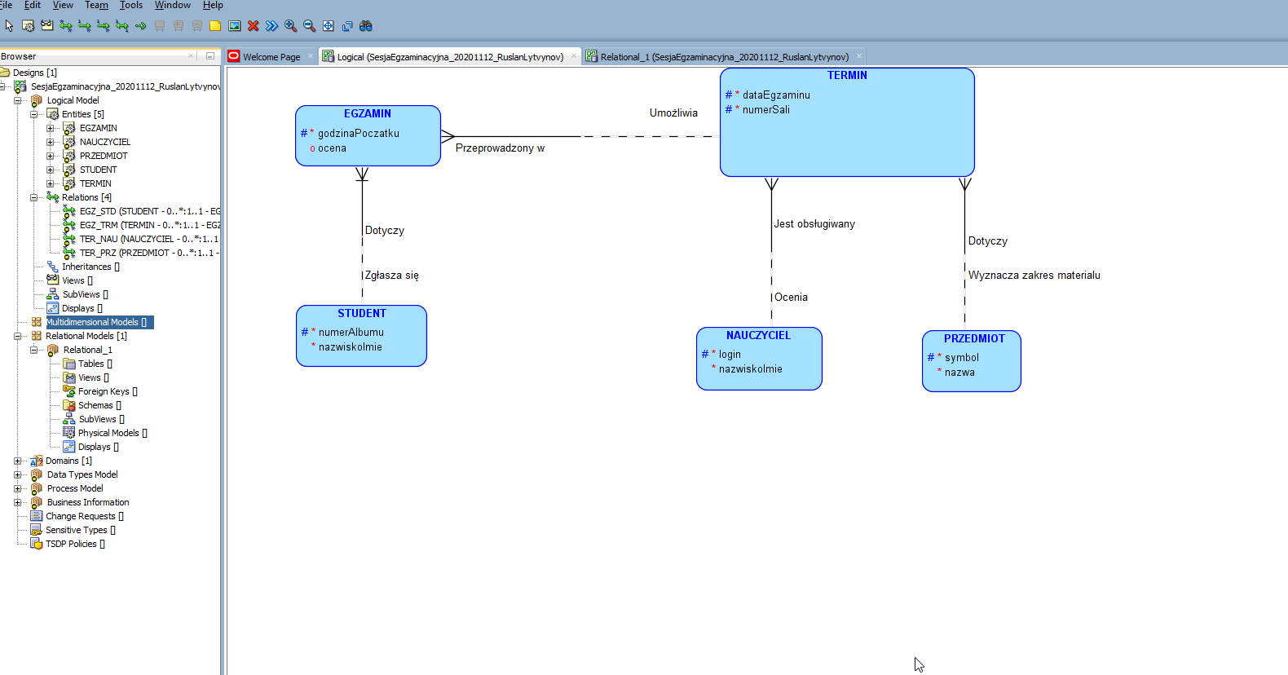
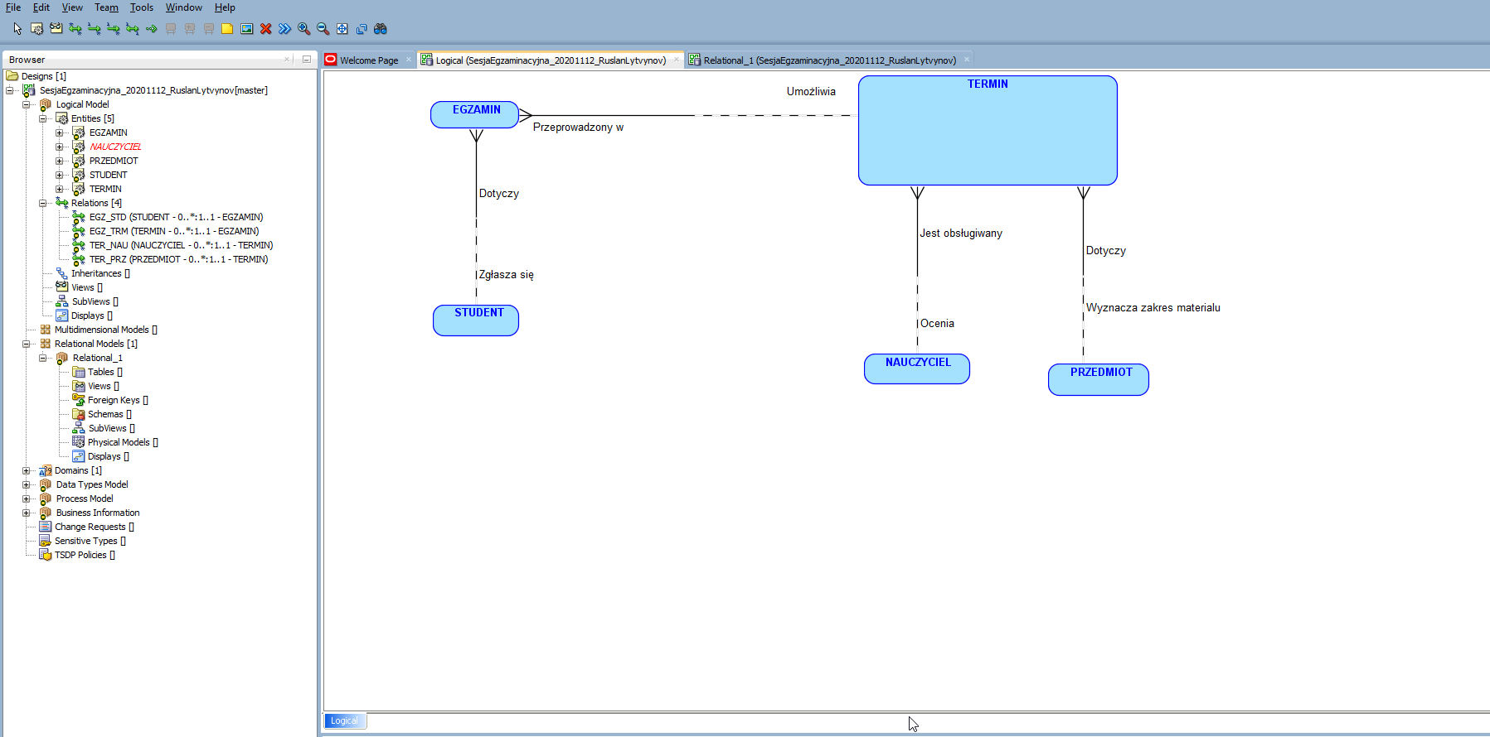
ZWIĄZKI

NAUCZYCIEL | MOŻE egzaminować w WIELU |  | TERMIN
 | MUSI być oceniany przez JEDNEGO

PRZEDMIOT | MOŻE wyznaczać materiał WIELU |  | TERMIN
 | MUSI dotyczyć JEDNEGO

STUDENT | MOŻE zgłosić się na WIELE |  | EGZAMIN
 | MOżE dotyczyć JEDNEGO

EGZAMIN | MUSI być przupisany do JEDNEGO |  | TERMIN
 | MOŻE być podstawą WIELU

Model Relacyjny
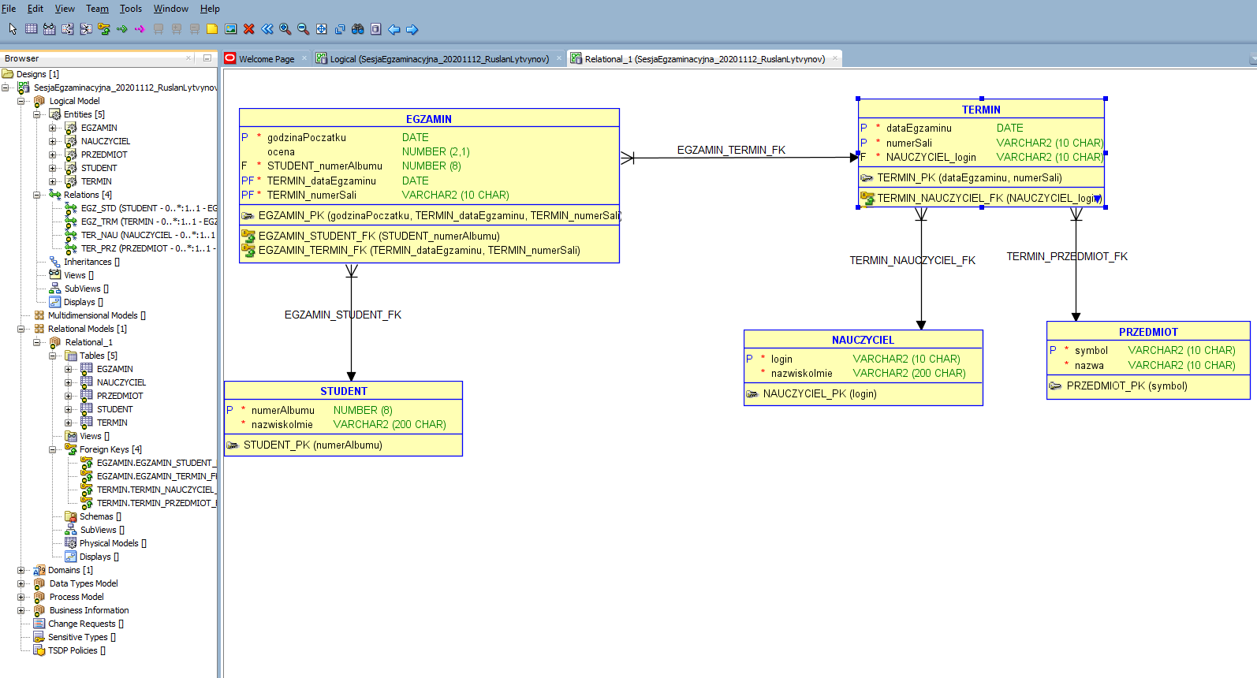

1NF
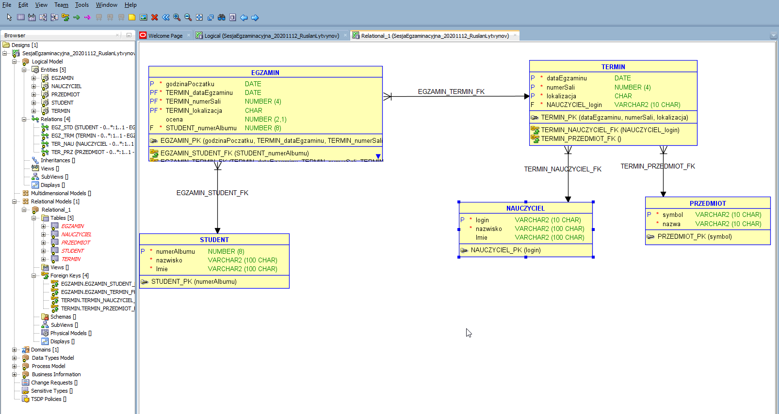
Klucze glówne? | OK
Atrybuty jednowartościowe? | OK
Atrybuty atomowe | STUDENCI.nazwiskoImie

FDs
BR1 | Na przeprowadzenie każdego cyklu egzaminów ustnych z każdego przedmiotu, nauczyciel otrzymuje przydział Sali lekcyjnej na cały dzień. > Jeden nauczyciel - Jedna data - Jeden przedmiot - Jedna sala. > W żadnej Sali nie będzie egzaminów z różnych przedmiotów tego samego dnia. FD1(dataEgzaminu,numerSali,lokalozacja) -> (NAUCZYCIELE_login, PREZEDMIOTY_symbol Klucz glówny relacij TERMINY
BR2 | Nauczyciel może egzaminować TYLKO z jednego przedmiotu dziennie. FD2(loginNauczyciela, dataEgzaminu) -> (symbolPrzedmiotu, numerSali, lokalizacja) Zdefiniować ograniczenie unikalne TERMINY_DF_UN(NAUCZYCIELE_login, dataEgzaminu)
BR3 | W czasie sesji egzaminacyjnej dostępnych jest kilka terminów egzaminów z każdego przedmiotu. Nie wprowadza dodadkowych zmian w modelu danych
BR4 | Egzaminy są indywidualne a każdy student może zapisać się na (tylko) jeden termin (godzina Początku Egzamnu) z wybranego przedmiotu w każdym terminie egzaminów tego przedmiotu, zaplanowanym w sesji. FD3(numerAlbumu, symbolPrzedmiotu,dataEgzaminu) -> (loginNauczyciela, lokalizacja, godzinaPoczatku, numerSali, ocena) Brak możliwości zdefiniowania deklaratywnego ograniczenia w bazie danych!!!! Potrzebne jest rozszerzenie algorytmiczne (wyzwalicz z azy danych)
BR5 | W jednym czasie (godzina Początku Egzaminu) student może zaliczać tylko jeden egzamin FD4(numerAlbumu,dateEgzaminu, godzinaPoczątku) -> (lokalizacja, numerSali, ocena, symbolPrzedmiotu, loginNauczyciela) Zdefiniować ograniczenie unikalne EGZAMINY_ADG_UN(STUDENCI_numerAlbumu, TERMINY_dataEgzaminu, godzinaPoczatku)

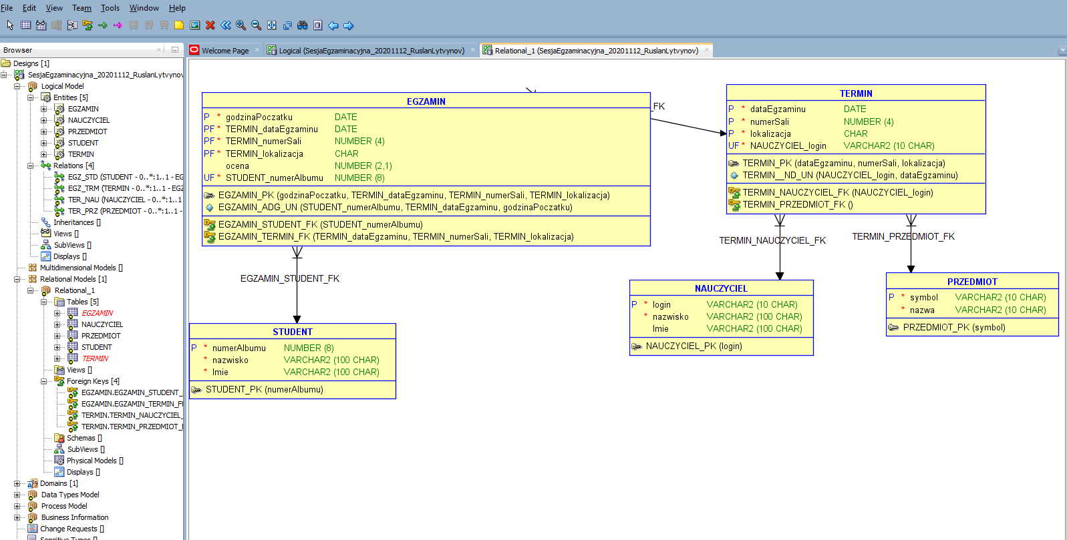

Normalizacja: 2NF, 3NF, BCNF

